상품제안서
뉴니스 EZ Trip 맥세이프 멀티스탠드 | 상품코드: S46330

 |  |  |  |  |  |  | 02-713-8555 | www.synergygift.co.kr
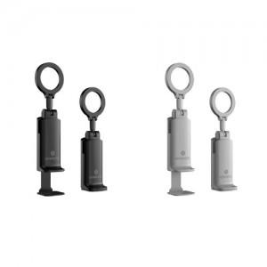 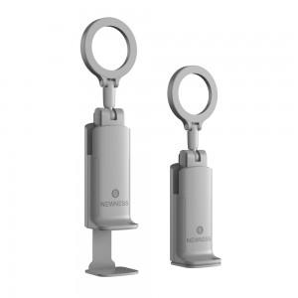 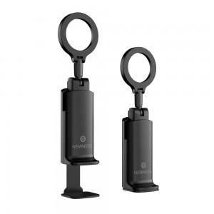

【상세/제작정보】 | <span style="font-size: 14pt;">※ 100개 미만 포장비 발생됩니다. (+4만원 부가세별도)</span>

【인쇄/포장옵션】 | 레이저 / 포장지포장

【공급단가】 | 수량 | 20~ | 100~ | 300~ | 500~ | 1,000~
*VAT별도 | 단가 | 18,500원 | 16,800원 | 16,100원 | 15,800원 | 15,600원

【상품 URL】 | https://www.synergygift.co.kr:443/src/goods_detail.php?gdno=46330

